Building
Nom du fichier | Image d'inspiration | Description de l'objet | Image de l'objet 3D | Logiciel utilisé | Personne(s) en charge | X | Y | Z | Texture utilisée | Matériaux émissifs ? | Extension du fichier | Poids du fichier (Mo) | Inclure ? | État d’avancement | Date de livraison prévue | Commentaires
 | 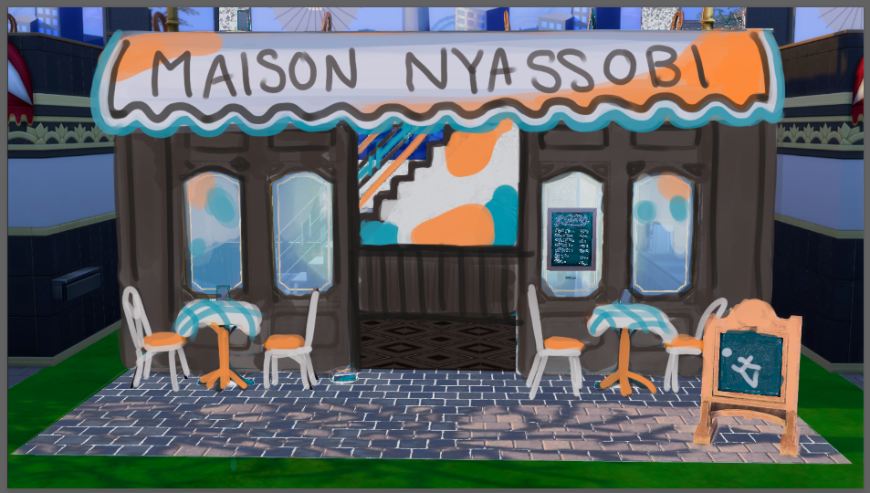 | Sol extérieur |  |  |  |  |  |  |  |  |  |  | FALSE
 |  | Sol intérieur |  |  |  |  |  |  |  |  |  |  | FALSE
 |  | Sol terrasse |  |  |  |  |  |  |  |  |  |  | FALSE
 |  | Mur extérieur |  |  |  |  |  |  |  |  |  |  | FALSE
 |  | Mur intérieur |  |  |  |  |  |  |  |  |  |  | FALSE
 |  | Escalier + rambarde |  |  |  |  |  |  |  |  |  |  | FALSE
 |  | Acrotère de la terrasse |  |  |  |  |  |  |  |  |  |  | FALSE
 |  | Plan de travail |  |  |  |  |  |  |  |  |  |  | FALSE
 |  | Porte Staff |  |  |  |  |  |  |  |  |  |  | FALSE
 |  | Double Porte entrée |  |  |  |  |  |  |  |  |  |  | FALSE
 |  |  |  |  |  |  |  |  |  |  |  |  | FALSE
 |  |  |  |  |  |  |  |  |  |  |  |  | FALSE
 |  |  |  |  |  |  |  |  |  |  |  |  | FALSE
 |  |  |  |  |  |  |  |  |  |  |  |  | FALSE
 |  |  |  |  |  |  |  |  |  |  |  |  | FALSE
 |  |  |  |  |  |  |  |  |  |  |  |  | FALSE
 |  |  |  |  |  |  |  |  |  |  |  |  | FALSE
 |  |  |  |  |  |  |  |  |  |  |  |  | FALSE
 |  |  |  |  |  |  |  |  |  |  |  |  | FALSE
 |  |  |  |  |  |  |  |  |  |  |  |  | FALSE
 |  |  |  |  |  |  |  |  |  |  |  |  | FALSE
 |  |  |  |  |  |  |  |  |  |  |  |  | FALSE
 |  |  |  |  |  |  |  |  |  |  |  |  | FALSE
Total |  |  |  |  |  |  |  |  |  |  |  | 0

Assets
Nom du fichier | Image d'inspiration | Description de l'objet | Image de l'objet 3D | Logiciel utilisé | Personne(s) en charge | X | Y | Z | Texture utilisée | Matériaux émissifs ? | Extension du fichier | Poids du fichier (Mo) | Inclure ? | État d’avancement | Date de livraison prévue | Commentaires
Nyassobi_logo.fbx |  | Logo emblématique de Nyassobi. Mise en relief sur un mur avec la sillouette de Niby en emissive comme un neon orange | 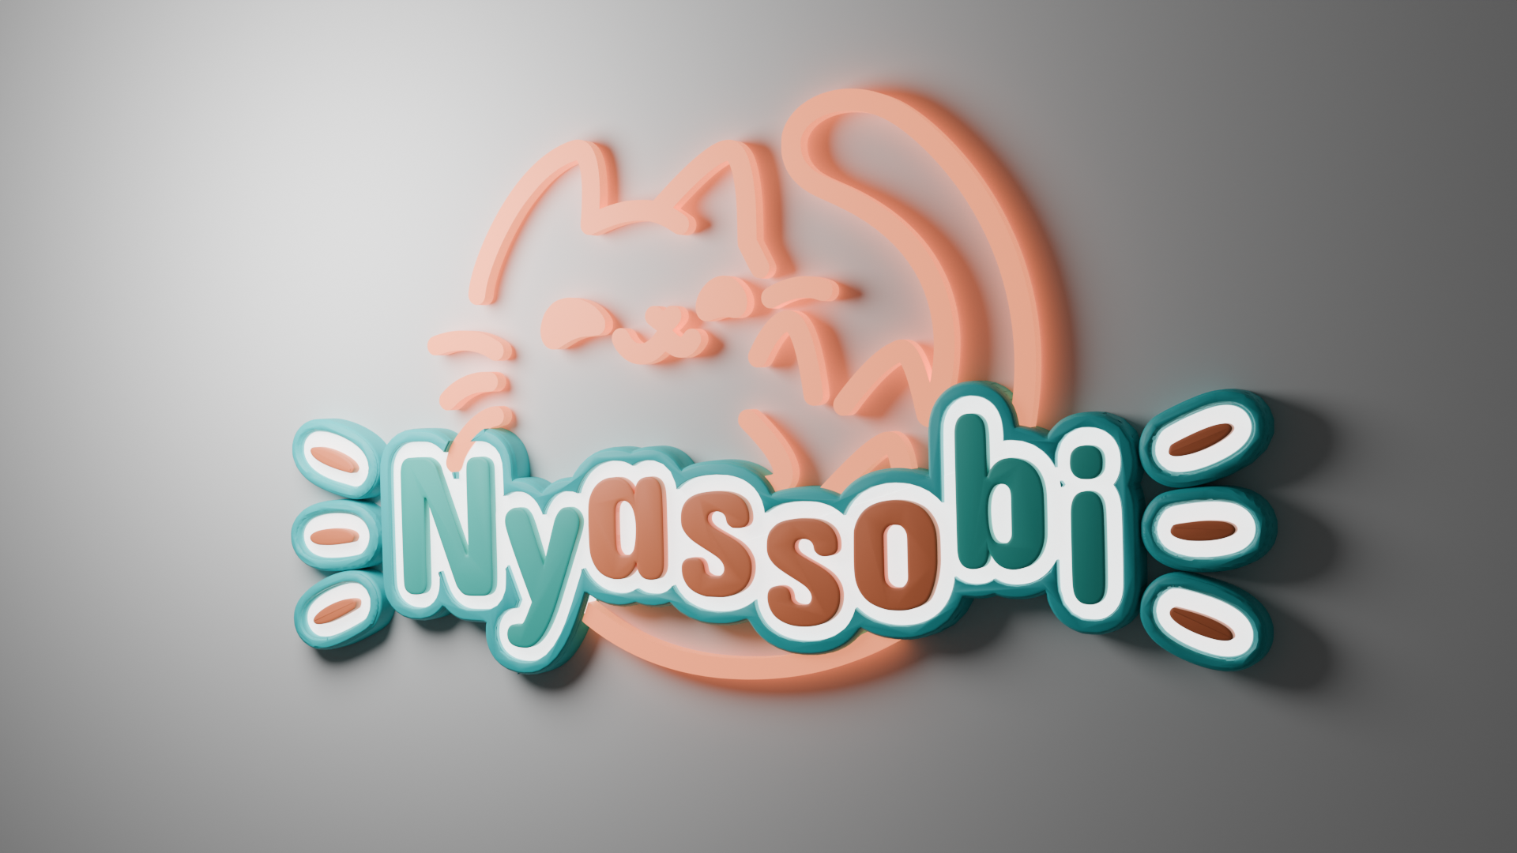 | Blender | Valdraco | 0.6 | 0.02 | 0.33 | BSDF | Oui | .fbx | 2.16 | FALSE | En validation |  | Redimmensionné mais pas du tout optimisé. 4 matériaux utilisés (avec le emissif)
 |  | Petites tables d'extérieur + nappe dessus |  |  |  |  |  |  |  |  |  |  | FALSE
 |  | Chaises Exterieur |  |  |  |  |  |  |  |  |  |  | FALSE
 |  | Store banne |  |  |  |  |  |  |  |  |  |  | FALSE
 |  | Vitrine pâtisseries |  |  |  |  |  |  |  |  |  |  | FALSE
 |  | Tableau géant arrière de la caisse |  |  |  |  |  |  |  |  |  |  | FALSE
 |  | Croissant |  |  |  |  |  |  |  |  |  |  | FALSE
 |  | Pain au chocolat |  |  |  |  |  |  |  |  |  |  | FALSE
 |  | Baguette |  |  |  |  |  |  |  |  |  |  | FALSE
 |  | Canapé + coussins |  |  |  |  |  |  |  |  |  |  | FALSE
 |  | Table Basse |  |  |  |  |  |  |  |  |  |  | FALSE
 |  | Menus de table (avec Qr code de l’asso) |  |  |  |  |  |  |  |  |  |  | FALSE
 |  | Petite ardoise Menu Vitrine extérieure |  |  |  |  |  |  |  |  |  |  | FALSE
 |  | Petite gamelle d’eau ext |  |  |  |  |  |  |  |  |  |  | FALSE
 |  | Guirlande Terrasse |  |  |  |  |  |  |  |  |  |  | FALSE
 |  | Petit tabouret rembourré (coin canapé) |  |  |  |  |  |  |  |  |  |  | FALSE
 |  | Mur de guirlandes (coin canapé) |  |  |  |  |  |  |  |  |  |  | FALSE
 |  | Machine à café |  |  |  |  |  |  |  |  |  |  | FALSE
 |  | Tasses à café |  |  |  |  |  |  |  |  |  |  | FALSE
 |  | Petites assiettes |  |  |  |  |  |  |  |  |  |  | FALSE
 |  | Plante en pot |  |  |  |  |  |  |  |  |  |  | FALSE
 |  | TV Vidéo |  |  |  |  |  |  |  |  |  |  | FALSE
 |  |  |  |  |  |  |  |  |  |  |  |  | FALSE
Total |  |  |  |  |  |  |  |  |  |  |  | 0

Modele
Nom du fichier | Image d'inspiration | Description de l'objet | Image de l'objet 3D | Logiciel utilisé | Personne(s) en charge | X | Y | Z | Texture utilisée | Animation incluse ? | Type d’animation | Durée de l’animation (s) | Extension du fichier | Poids du fichier (Mo) | Inclure ? | État d’avancement | Date de livraison prévue | Commentaires
 |  | Niby |  |  |  |  |  | 1.2 |  |  |  |  |  |  | FALSE
 |  |  |  |  |  |  |  |  |  |  |  |  |  |  | FALSE
 |  |  |  |  |  |  |  |  |  |  |  |  |  |  | FALSE
 |  |  |  |  |  |  |  |  |  |  |  |  |  |  | FALSE
 |  |  |  |  |  |  |  |  |  |  |  |  |  |  | FALSE
 |  |  |  |  |  |  |  |  |  |  |  |  |  |  | FALSE
 |  |  |  |  |  |  |  |  |  |  |  |  |  |  | FALSE
 |  |  |  |  |  |  |  |  |  |  |  |  |  |  | FALSE
 |  |  |  |  |  |  |  |  |  |  |  |  |  |  | FALSE
 |  |  |  |  |  |  |  |  |  |  |  |  |  |  | FALSE
 |  |  |  |  |  |  |  |  |  |  |  |  |  |  | FALSE
 |  |  |  |  |  |  |  |  |  |  |  |  |  |  | FALSE
 |  |  |  |  |  |  |  |  |  |  |  |  |  |  | FALSE
 |  |  |  |  |  |  |  |  |  |  |  |  |  |  | FALSE
 |  |  |  |  |  |  |  |  |  |  |  |  |  |  | FALSE
 |  |  |  |  |  |  |  |  |  |  |  |  |  |  | FALSE
 |  |  |  |  |  |  |  |  |  |  |  |  |  |  | FALSE
 |  |  |  |  |  |  |  |  |  |  |  |  |  |  | FALSE
 |  |  |  |  |  |  |  |  |  |  |  |  |  |  | FALSE
 |  |  |  |  |  |  |  |  |  |  |  |  |  |  | FALSE
 |  |  |  |  |  |  |  |  |  |  |  |  |  |  | FALSE
 |  |  |  |  |  |  |  |  |  |  |  |  |  |  | FALSE
 |  |  |  |  |  |  |  |  |  |  |  |  |  |  | FALSE
Total |  |  |  |  |  |  |  |  |  |  |  | 0

